Opis
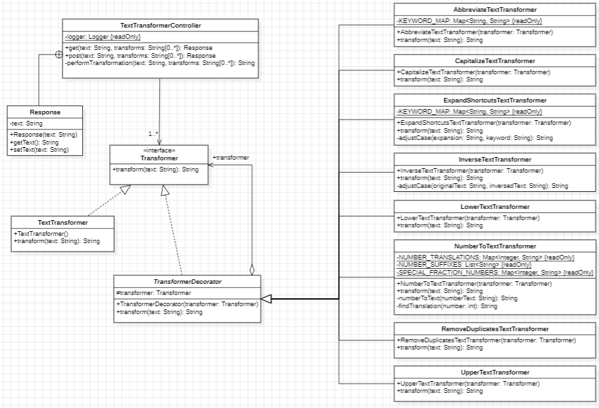
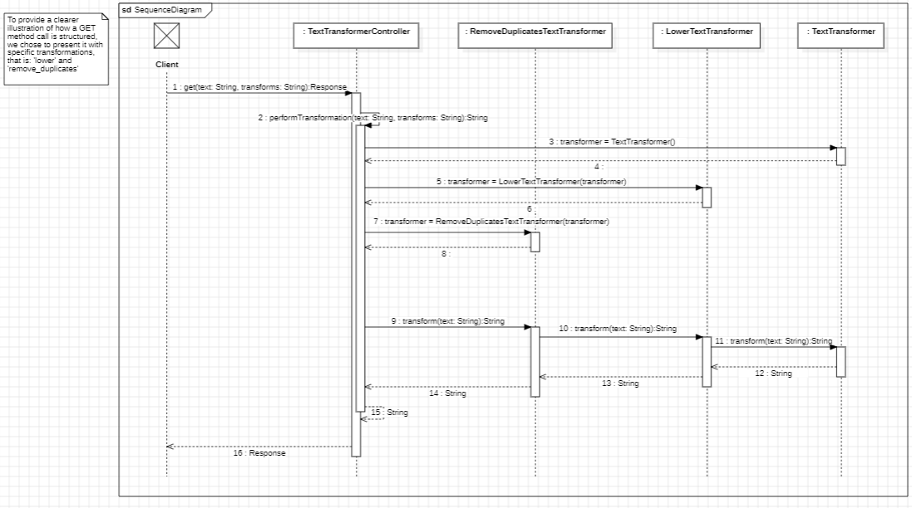
Text Transformer | Diagram UML | Diagram Sekwencji
Dla osób pracujących z danymi tekstowymi nasza aplikacja Text Transformer umożliwi transformacje danych tekstowych (np. zmiana wielkości liter, eliminacja duplikatów, itd.). Aplikacja będzie dostępna poprzez GUI a także zdalne API dzięki czemu będzie można ją zintegrować z istniejącymi narzędziami.

